Chi tiết địa chất
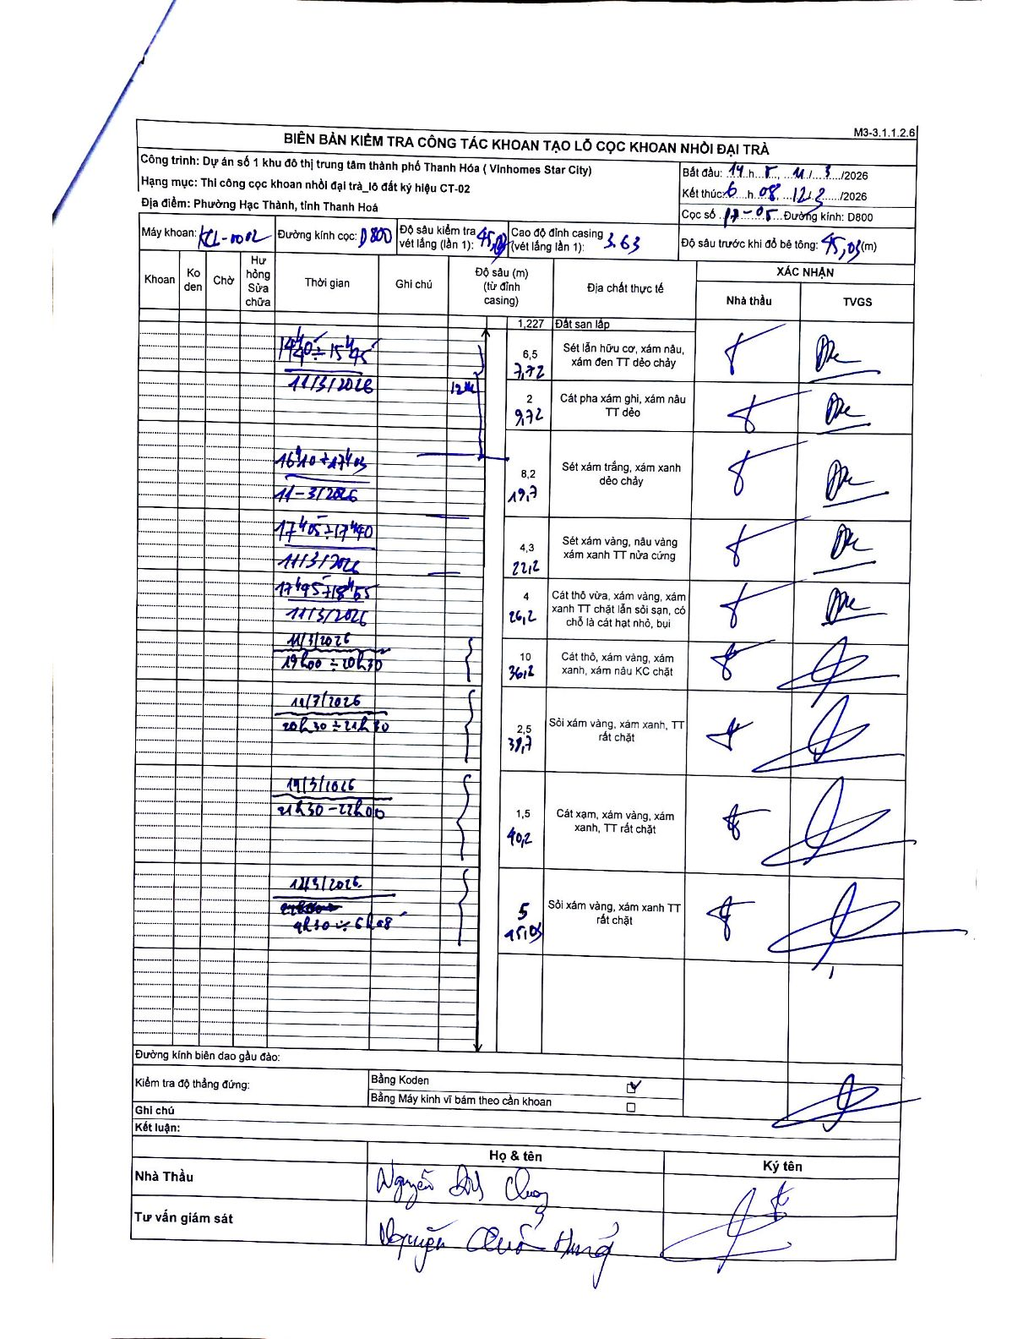
Dự án | Dự án số 1 khu đô thị trung tâm thành phố Thanh Hóa (Vinhomes Star City)
Hạng mục | Thi công cọc khoan nhồi đại trà_lô đất ký hiệu CT-02
Tên bộ phận | Phường Hạc Thành, tỉnh Thanh Hoá
Số hiệu cọc | P7-05
Biên bản số | KCL-1002
Đường kính | D800
Bắt đầu thi công | 14:15 11/03/2026
Kết thúc thi công | 06:08 12/03/2026

Địa chất TT | Đường kính | Mô tả lớp thiết kế | Từ (h) | Đến (h) | Cao độ từ | Cao độ đến | T.Gian (h) | Dài (m) | V (m/h) | Ghi chú
1 | D800 | Đất san lấp | 14:40 11/03/2026 | 14:48 11/03/2026 | 0 | -1.227 | 0.13 | 1.23 | 9.2
2 | D800 | Sét lẫn hữu cơ, xám nâu, xám đen TT dẻo chảy | 14:48 11/03/2026 | 15:31 11/03/2026 | -1.227 | -7.72 | 0.72 | 6.49 | 9.06
3 | D800 | Cát pha xám ghi, xám nâu TT dẻo | 15:31 11/03/2026 | 15:45 11/03/2026 | -7.72 | -9.72 | 0.23 | 2 | 8.57
4 | D800 | Sét xám trắng, xám xanh dẻo chảy | 16:10 11/03/2026 | 17:40 11/03/2026 | -9.72 | -17.9 | 1.5 | 8.18 | 5.45
5 | D800 | Sét xám vàng, nâu vàng xám xanh TT nửa cứng | 17:45 11/03/2026 | 18:21 11/03/2026 | -17.9 | -22.2 | 0.6 | 4.3 | 7.17
6 | D800 | Cát thô vừa, xám vàng, xám xanh TT chặt lẫn sỏi sạn, có chỗ là cát hạt nhỏ, bụi | 18:21 11/03/2026 | 18:55 11/03/2026 | -22.2 | -26.2 | 0.57 | 4 | 7.06
7 | D800 | Cát thô, xám vàng, xám xanh, xám nâu KC chặt | 19:00 11/03/2026 | 20:20 11/03/2026 | -26.2 | -36.2 | 1.33 | 10 | 7.5
8 | D800 | Sỏi xám vàng, xám xanh, TT rất chặt | 20:30 11/03/2026 | 21:20 11/03/2026 | -36.2 | -38.7 | 0.83 | 2.5 | 3
9 | D800 | Cát xạm, xám vàng, xám xanh, TT rất chặt | 21:30 11/03/2026 | 22:00 11/03/2026 | -38.7 | -40.2 | 0.5 | 1.5 | 3
10 | D800 | Sỏi xám vàng, xám xanh TT rất chặt | 22:00 11/03/2026 | 06:08 12/03/2026 | -40.2 | -45.05 | 8.13 | 4.85 | 0.6

ẢNH BIÊN BẢN GỐC

